Hoja1
 | Ejercicio 5: Método de la Secante.

 | Alexis Palomares Olegario.

 | 23 de septiembre del 2021.

Ejercicio. Método de Newton.
Próposito: Identificar las características del método de la secante mediante la solución de un problema.
Instrucciones:
Sea el problema: Para determinar M se emplea la ecuación:
f(M) = {[(2+0.4M^2)/(2.4)]^3.5-1}/0.7M^2C_{pi} - {√1-M^2 + (M^2C_{pi})/1+√1-M^2}^-1=0

Se supondrá C_{pi}=-0.383 y que se está buscando el valor de M, que se espera está en algún punto entre 0.5 y 0.9. El comportamiento de la función f(M) es importante, para C_{pi} = -0.383, la función decrece desde +∞ hasta -∞ cuando M crece desde 0 hatsa 0.987; entonces es necesario imponer algunas restricciones sobre los valores de acotamiento iniciales, para lo que es importante graficar.

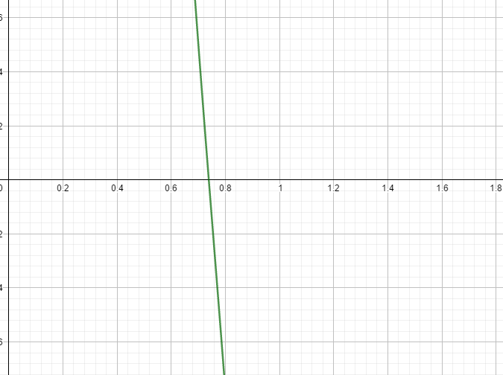

 | Elegí el intervalo [0.5, 0.9] debido a que es dónde se aproxima la raíz, además de ser el intervalo recomendado.

I | x_k-1 | x_k | f(x_k-1) | f(x_k) | x_k+1 | f(x_k+1) | Ea | Er | Erp
1 | 0.5000000000 | 0.9000000000 | 4.3802888733 | -2.5595659011 | 0.7524715007 | -0.1639485995
2 | 0.9000000000 | 0.7524715007 | -2.5595659011 | -0.1639485995 | 0.7423751089 | -0.0354524900 | 0.0100963918 | 0.0136001216 | 1.3600121643
3 | 0.7524715007 | 0.7423751089 | -0.1639485995 | -0.0354524900 | 0.7395894819 | 0.0001124081 | 0.0027856270 | 0.0037664502 | 0.37664502336
4 | 0.7423751089 | 0.7395894819 | -0.0354524900 | 0.0001124081 | 0.7395982863 | -0.0000001022 | 0.0000088044 | 0.0000119043 | 0.0011904284227
5 | 0.7395894819 | 0.7395982863 | 0.0001124081 | -0.0000001022 | 0.7395982783 | 0.0000000000 | 0.0000000080 | 0.0000000108 | 0.00000108102

Como la iteración 5 nos da un error relativo porcentual menor a 0.0003%, nos detenemos ahí, obtenemos que nuestra raíz es 0.739598, es decir, resolviendo el problema, M= 0.739598

